popis
Vánoční inspirace na cesty - zadání soutěže Lingea

 | Dopřejte si v adventním čase trochu relaxace a zasněte se nad příští dovolenou. Nebo si jen otestujte svoje znalosti.
 | Oboje nabízí naše letošní vánoční soutěž. Poznáte 12 měst na fotografiích? Zadání najdete na vedlejším listu soutez.
 | Abychom vám hádání ulehčili, připravili jsme malou nápovědu. Můžete vybírat z připraveného seznamu měst.
 | Při vyplňování nemusíte spěchat, pokusů máte neomezeně…

 | Jakmile budete mít všechny odpovědi správně, dozvíte se tajenku v podobě obrázku se zimním motivem.
 | Napište nám do neděle 17.12.2017, co obrázek ukrýval. Svou odpověď pošlete na skoly@lingea.cz, do předmětu
 | e-mailu prosím uveďte vánoční soutěž. Losování proběhne v pondělí 18.12.2017 dopoledne.

 | Tři vylosovaní luštitelé se mohou těšit na knižní dárek, průvodce Lingea dle vlastního výběru. A to není všechno.
 | Vylosujeme ještě jednoho supervýherce, který získá speciální vánoční balíček ANGLIČTINA. Obsahuje anglický velký
 | slovník Lingea Lexicon 5 pro PC a roční on-li licenci PROFI angličtina. Hodně štěstí!

 | Do zobrazení tajenky zbývá poznat 12 měst.
 | 0

Přejeme Vám pohodové vánoční svátky a šťastný nový rok 2018. Vaše Lingea

soutez
Vánoční soutěž Lingea. Poznáte města na fotografiích?

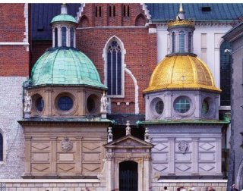
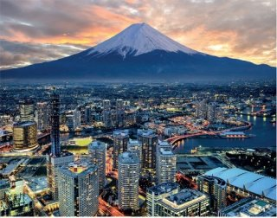
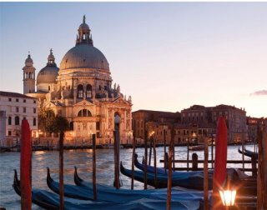
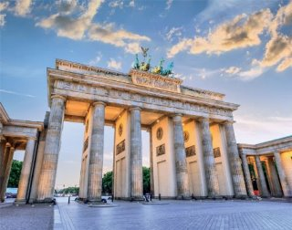
Správných odpovědí: 0/12
 | město? | ok | volba
 | Barcelona | 6 | 1 | 0
 | Benátky | 13 | 1 | 0
 | Berlín | 3 | 1 | 0
 | Florencie | 4 | 1 | 0
 | Krakov | 7 | 1 | 0
 | Londýn | 10 | 1 | 0
 | New York | 12 | 1 | 0
 | Paříž | 9 | 1 | 0
 | Praha | 11 | 1 | 0
 | Rio de Janeiro | 5 | 1 | 0
 | Řím | 2 | 1 | 0
 | Tokio | 8 | 1 | 0
 |  |  |  | 0
 |  |  |  | 12 | měst
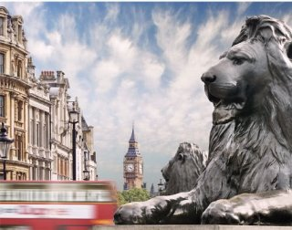
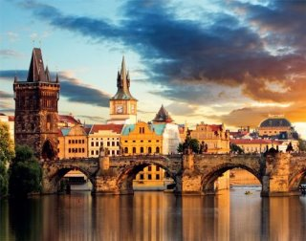
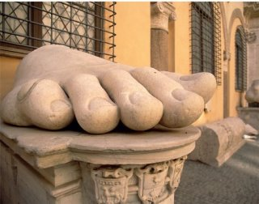
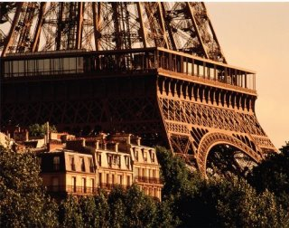
 |  |  |  | 0
 |  |  |  | 0

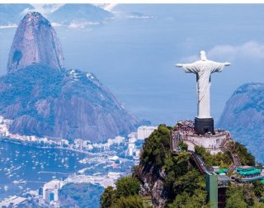
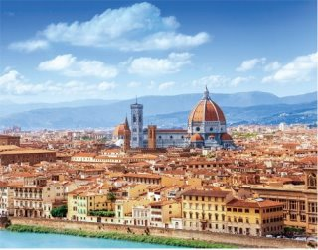
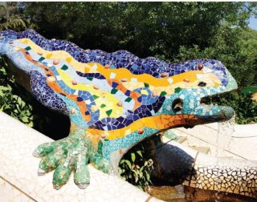
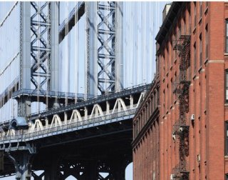

Zdroj obrázků: průvodce Lingea z řady Poznejte.
www.lingea.cz/pruvodce/poznejte

